Заказ
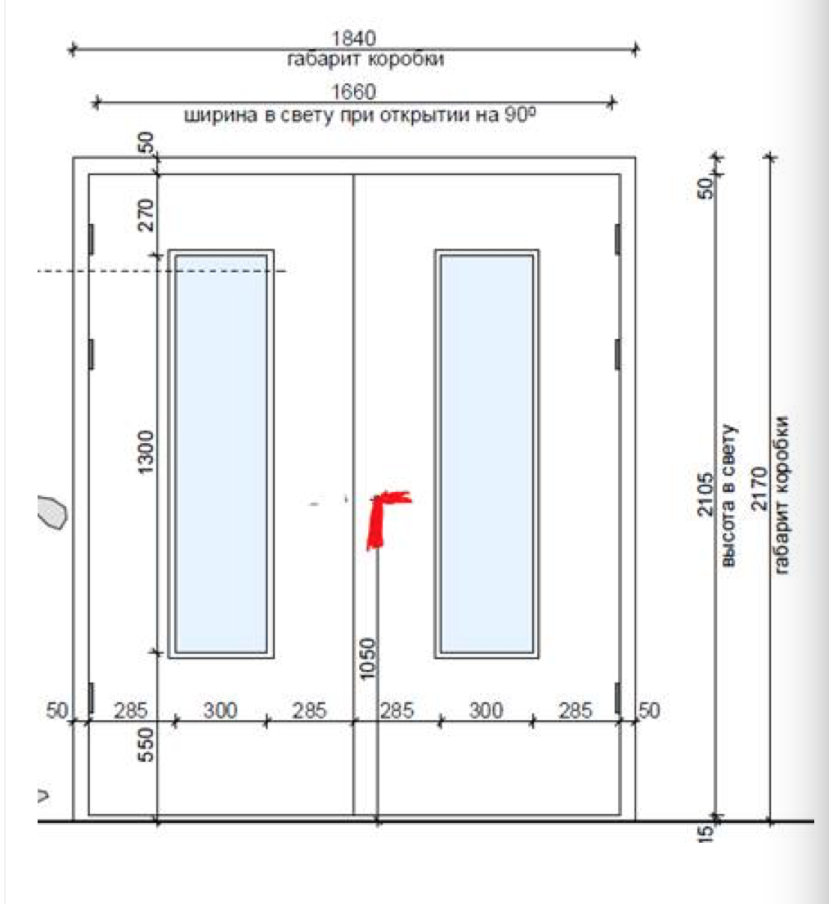
 |  | ООО "BAYER"
 |  | Заказ на изготовление металических изделий
 | Заказчик | НАИМЕНОВАНИЕ, AEC_MC_36
 | Телфон | телефон
 | Дата и счет | Внимание маркировка на упаковке обязательна Пример L1/1-2200х1050 левая

1 | 2 | 3 | 4 | 5 | 6 | 7 | 8 | 9 | 10 | 11 | 12 | 13 | 14 | 15 | 16 | 17 | 18 | 19 | 20 | 21
№ | Наименование | Кол-во, ед. | Высота двери по коробке, мм | Ширина двери по коробке, мм | Открывание | Размер рабочей створки, мм | Окрас | Наличник | Доводчик | Навес Левый, кол-во шт. | Навес Правый, кол-во шт. | Стекло на левой створке, кол-во | Стекло на правой створке, кол-во | Решётка на левой створке, кол-во | Решётка на правой створке, кол-во | Наличие фрамуги | Высота фрамуги, мм | Примечание (размер стёкол и решёток, если есть) (доп. информация по заказу) | № двери на плане, маркировка | количество дверей
1 | Дверь ДП-01-ДЛ(EI60) | 1 | 2,200 | 1,050 | правое |  | 7035 цинкогрунт | да | нет, подготовка | 3 |  |  |  |  |  |  |  | Дверь метал , подготовка под доводчик, порог 47,5 мм, замок, цилиндр, ручка на планке, |  | L1-44
2 | Дверь ДП-01-ДЛ(EI60) | 1 | 2,170 | 1,150 | правое | 1,000 | 7035 цинкогрунт | да | нет, подготовка | 3 | 3 |  |  |  |  |  |  | Дверь метал , подготовка под доводчик, порог 14 мм,замок, цилиндр, ручка на планке, |  | L1-45
3 | Дверь ДП-01-ДЛ(EI60) | 1 | 2,170 | 1,050 | левое |  | 7035 | да | нет, подготовка | 3 |  |  |  |  |  |  |  | Дверь метал глухая , подготовка под доводчик, порог 14 мм, замок, цилиндр, ручка на планке |  | L1-46
4 | Дверь ДП-01-ДЛ(EI60) | 1 | 2,170 | 1,050 | правое |  | 7035 | да | нет, подготовка | 3 |  |  |  |  |  |  |  | Дверь метал глухая EI60, подготовка под доводчик, порог 14 мм, замок, цилиндр,ручка на планке |  | L1-47
5 | Дверь ДП-01-ДЛ(EI60) | 1 | 2,170 | 1,050 | левое |  | 7035 цинкогрунт | да | нет, подготовка | 3 |  |  |  |  |  |  |  | Дверь метал , подготовка под доводчик, порог 14 мм, замок, цилиндр, ручка на планке, |  | L1-48
6 | Дверь ДП-01-ДЛ(EI60) | 1 | 2,170 | 1,050 | правое |  | 7035 цинкогрунт | да | нет, подготовка | 3 |  |  |  |  |  |  |  | Дверь метал , подготовка под доводчик, порог 14 мм, замок, цилиндр, ручка на планке, |  | L1-49
7 | Дверь ДП-01-ДЛ(EI60) | 1 | 2,170 | 1,050 | левое |  | 7035 цинкогрунт | да | нет, подготовка | 3 |  |  |  |  |  |  |  | Дверь метал, подготовка под доводчик, порог 14 мм,замок, цилиндр, ручка на планке, |  | L1-51
8 | Дверь ДП-01-ДЛ(EI60) | 1 | 2,170 | 1,050 | правое |  | 7035 | да | нет, подготовка | 3 |  |  |  |  |  |  |  | Дверь метал , подготовка под доводчик, порог 14 мм, замок, цилиндр, ручка на планке |  | L1-52
9 | Дверь ДП-02-ДЛ(EI60) | 1 | 2,170 | 1,240 | правое | 1,000 | 7035 цинкогрунт | да | нет, подготовка | 3 | 3 |  |  |  |  |  |  | Дверь метал , подготовка под доводчик, порог 14 мм, антипаник замок, цилиндр, ручка на планке |  | L1-53
10 | Дверь ДП-02-ДЛ(EI60) | 2 | 2,170 | 1,840 | правое | 950 | 7035 цинкогрунт | да | нет, подготовка | 3 | 3 |  |  |  |  |  |  | Дверь метал, подготовка под доводчик, порог 14 мм, замок, цилиндр, ручка на планке, |  | L1-54
11 | Дверь ДП-01-ДЛ(EI60) | 1 | 2,170 | 1,050 | правое |  | 7035 цинкогрунт | да | нет, подготовка | 3 |  |  |  |  |  |  |  | Дверь метал, подготовка под доводчик, порог 14 мм, замок, цилиндр, ручка на планке, |  | L1-55
12 | Дверь ДП-01-ДЛ(EI60) | 2 | 2,170 | 1,050 | правое |  | 7035 | да | нет, подготовка | 3 |  |  |  |  |  |  |  | Дверь метал , подготовка под доводчик, порог 14 мм, замок, цилиндр, ручка на планке |  | L1-56
13 | Дверь ДП-02-ДЛ(EI60) | 2 | 2,170 | 1,390 | правое | 1,000 | 7035 | да | нет, подготовка | 3 | 3 |  |  |  |  |  |  | Дверь метал , подготовка под доводчик, порог 14 мм, замок, цилиндр, ручка на планке |  | L1-57
14 | Дверь ДП-01-ДЛ(EI60) | 1 | 2,170 | 1,340 | правое |  | 7035 | да | нет, подготовка |  |  |  |  |  |  |  |  | Дверь метал , подготовка под доводчик, порог 14 мм, антипаник замок, цилиндр, ручка на планке |  | L1-58
15 | Дверь ДП-02-ДЛ(EI60) | 1 | 2,170 | 1,840 | правое | 950 | 7035 | да | нет, подготовка | 3 | 3 |  |  |  |  |  |  | Дверь метал , подготовка под доводчик, порог 14 мм, замок, цилиндр, ручка на планке |  | L1-59
16 | Дверь ДП-01-ДЛ(EI60) | 1 | 2,170 | 1,050 | правое |  | 7035 | да | нет, подготовка | 3 |  |  |  |  |  |  |  | Дверь метал , подготовка под доводчик, порог 14 мм, замок, цилиндр, ручка на планке |  | L1-60
17 | Дверь ДП-02-ДЛ(EI60) | 1 | 2,170 | 1,840 | правое | 950 | 7035 цинкогрунт | да | нет, подготовка | 3 | 3 |  |  |  |  |  |  | Дверь метал , подготовка под доводчик, порог 14 мм, замок, цилиндр, ручка на планке, |  | L1-61
18 | Дверь ДП-01-ДЛ(EI60) | 1 | 2,170 | 1,050 | правое |  | 7035 | да | нет, подготовка | 3 |  |  |  |  |  |  |  | Дверь метал, подготовка под доводчик, порог 14 мм, замок, цилиндр, ручка на планке |  | L1-62
19 | Дверь ДП-02-ДЛ(EI60) | 1 | 2,170 | 1,240 | левое | 1,000 | 7035 цинкогрунт | да | нет, подготовка | 3 | 3 |  |  |  |  |  |  | Дверь метал , подготовка под доводчик, порог 14 мм, антипаник замок, цилиндр, ручка на планке |  | L1-63
20 | Дверь ДП-02-ДЛ(EI60)Oстекл | 1 | 2,170 | 1,840 | правое | 950 | 7035 цинкогрунт | да | нет, подготовка | 3 | 3 | 1 | 1 |  |  |  |  | Дверь метал остекленная на обе створки 300х1300,300х1300-24 мм пож трип,рамка объемная, подготовка под доводчик, порог 14 мм, антипаник замок, цилиндр, подготовка отверстий под ручку на планке |  | L1-64/1
21 | Дверь ДП-01-ДЛ(EI60) | 1 | 2,170 | 1,050 | левое |  | 7035 | да | нет, подготовка | 3 |  |  |  |  |  |  |  | Дверь метал, подготовка под доводчик, порог 14 мм, замок, цилиндр, ручка на планке |  | L1-65

 |  | 24

